工單資料
銷售訂單： | 2000006235
訂單項次： | 1000
製令號碼： | 16009684
成品品號： | 0C41043020
成品敍述： | RV02
數量： | 123
工單結束
開始收集
檢視資料
1. 開始工作(以工單號為基準)時，記得輸入訂單、項次、工單、品號、品名、數量
2. 結束工作(以工單號為基準)時，才能按下[工單結束](會清除資料)！
3. 讀碼器每天中午休息時間要充電！
4. 每日檢查電腦的電源(線路、插頭、螢幕)，下班請關機！
5. 輸入法只能是英文(注音、倉詰、嘸蝦米…要切換成 EN)

規則
儲 存
選 擇
刪 除
名稱 | 家居床E

類別 | 物料編號 | 是否啟用 | 輸入長度 | 碼長最小值 | 碼長最大值 | 條件1 | 條件2 | 條件3 | 條件4 | 條件5
主體序號 |  |  | 17 | 17 | 17 |  |  |  |  |  | 1 | 動態啟用類別輸入框，最多8種類別
控制盒 |  |  | 19 | 19 | 19 |  |  |  |  |  | 2 | 理論上輸入長度、碼長最大最小值應該要相同
頭部馬達 |  |  | 15 | 15 | 15 |  |  |  |  |  | 3 | 條件1~5只要一項符合則允許通過檢查
腳部馬達 |  |  | 15 | 15 | 15 |  |  |  |  |  |  | *代表任意值，*ABC*，即包含ABC才允許通過
手控器 |  |  | 15 | 15 | 15 |  |  |  |  |  | 4 | 說明圖片格式 440px × 440px BMP格式
電源供應器 |  |  | 19 | 19 | 19 |  |  |  |  |  |  | 請注意長寬比為 1:1，請盡量避免變形
電動缸一 |  |  | 15 | 15 | 15 |  |  |  |  |  |  | 圖片檔名與類別請設定一致
電動缸二 |  |  | 15 | 15 | 15 | B0*
船型馬達 |  | V | 15 | 15 | 15 | H*

特殊條碼
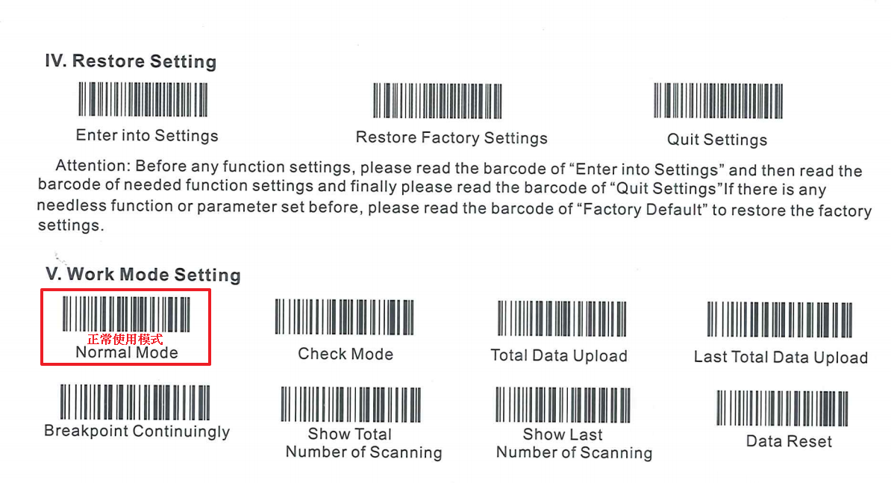

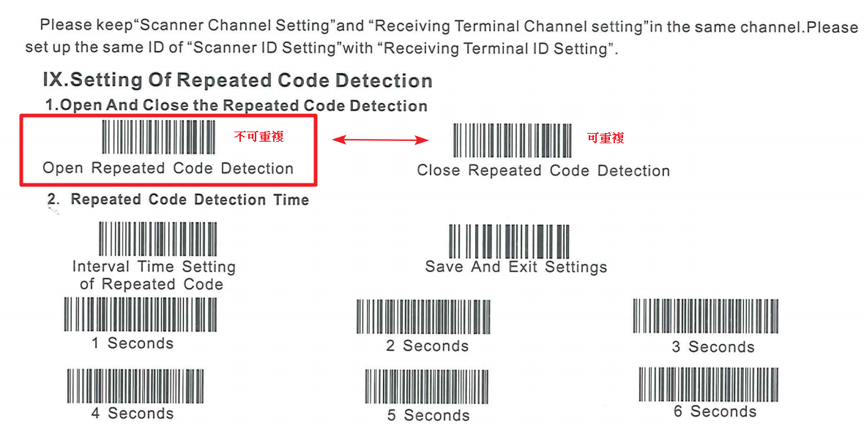

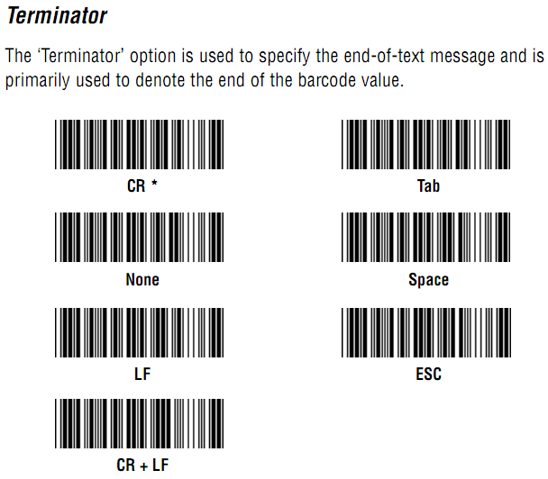
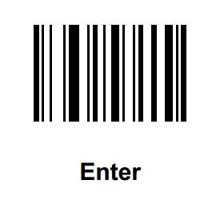

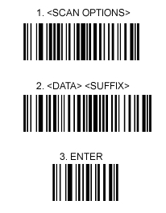

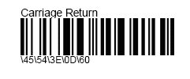

注意事項
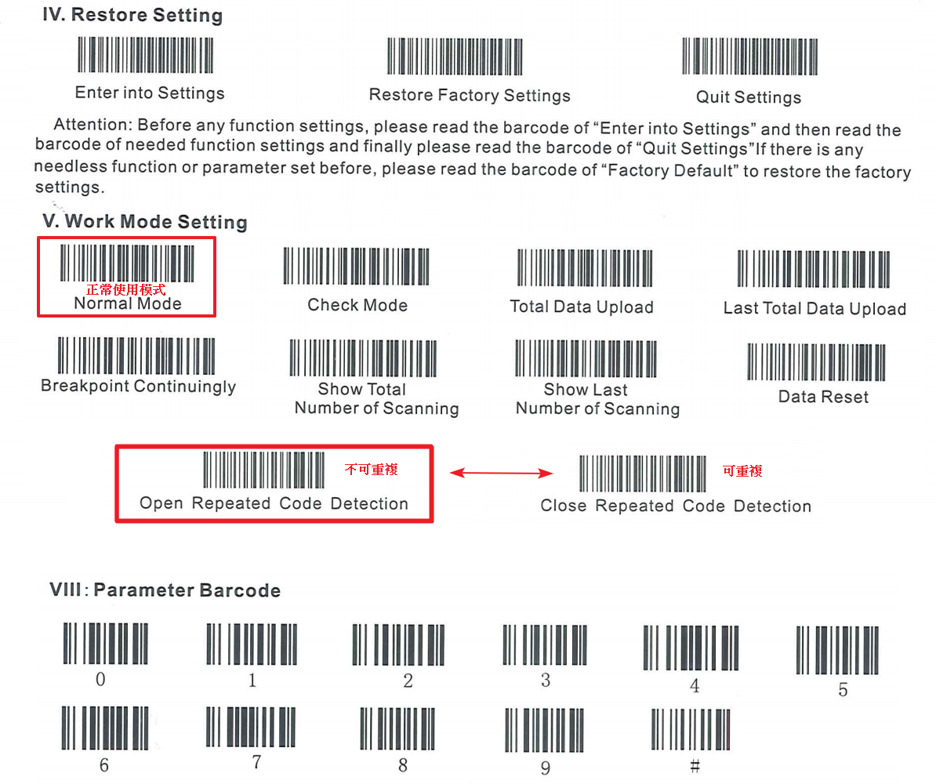
1. 開始工作(以工單號為基準)時，記得輸入訂單、項次、工單、品號、品名、數量
2. 結束工作(以工單號為基準)時，才能按下[工單結束](會清除資料)！
3. 讀碼器每天中午休息時間要充電！
4. 每日檢查電腦的電源(線路、插頭、螢幕)，下班請關機！
5. 輸入法只能是英文(注音、倉詰、嘸蝦米…要切換成 EN)

